汇总
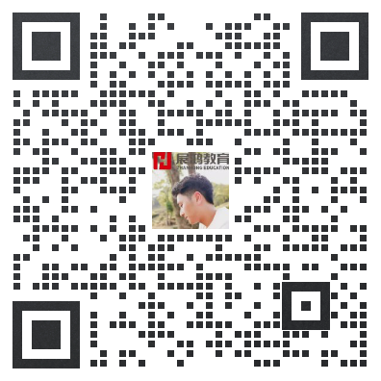
24年金华地区事业统考岗位缴费人数 |  |  |  |  | 私聊章老师进24年金华事业单位备考群 领取21-23年事业真题
序号 | 县区 | 招考人数 | 核减后招考人数 | 缴费人数
1 | 金华市属 | 105 | 104 | 4231
2 | 婺城 | 88
3 | 金职院 | 5
4 | 东阳 | 109 |  | 4954
5 | 义乌 | 148 |  | 7150
6 | 永康 | 115 | 114
7 | 金东 | 45 |  | 2400

